案例及位置图
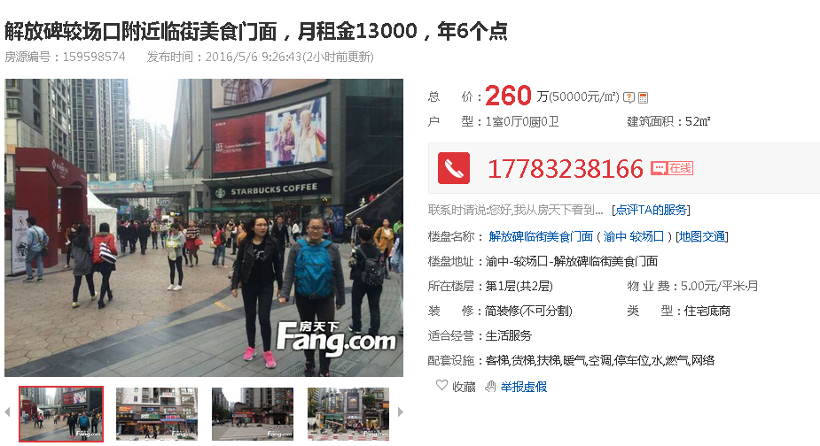

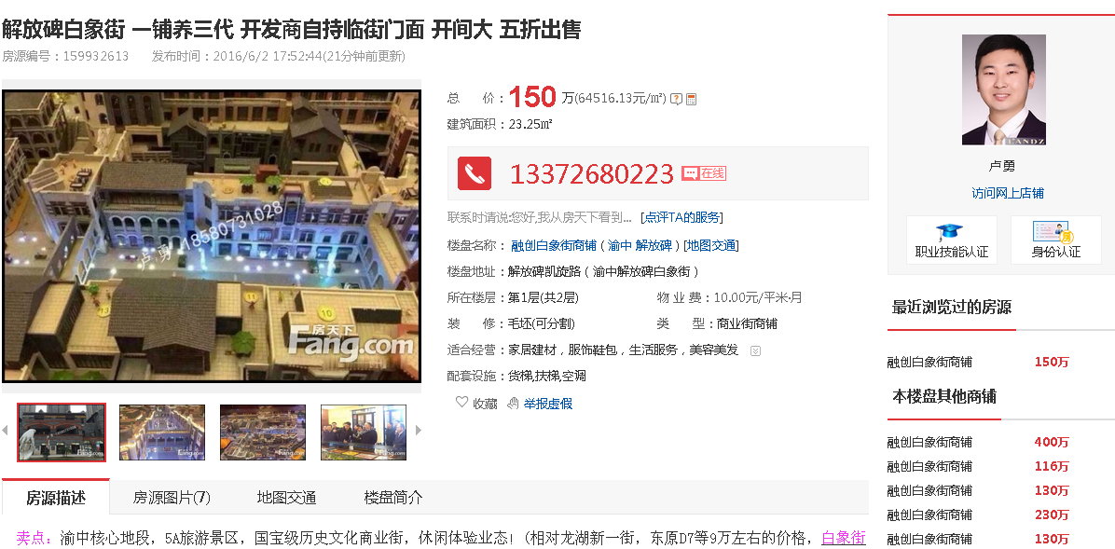

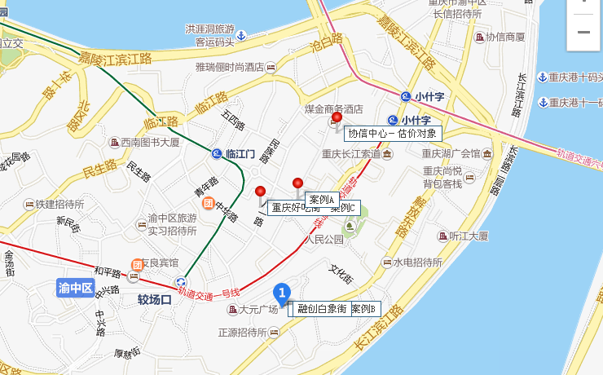

价值时点 | 2017-01-06
法定最高/出让年限 | 终止日期 | 剩余土地使用年限 | 年期修正系数 | 报酬率-土地
40 | 2050-04-08 | 33.27 | 0.921 | 4.0%

不同年限间价值的换算
年限 |  | 报酬率-土地 |  | 年期修正系数
N | 50 | Y（N） | 6% | K(N) | 0.94571163818
n | 44.84 | Y（n） | 6% | K(n) | 0.92666944001
V（N） | 5000 | V（n） | 5000
V（n） | 4899.32 | V（N） | 5102.75

